ENUNCIADOS
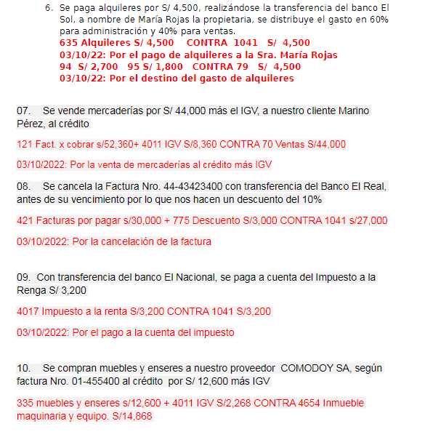
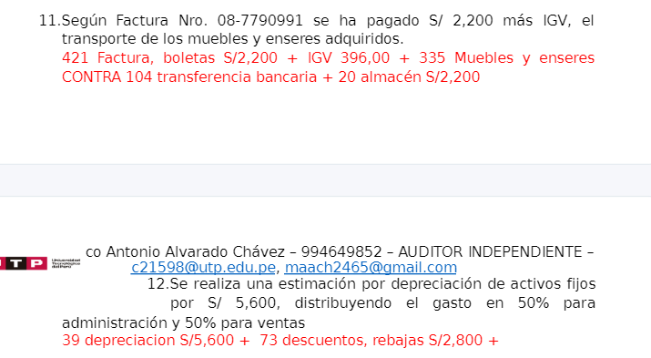
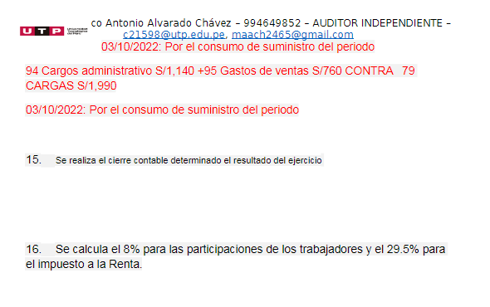
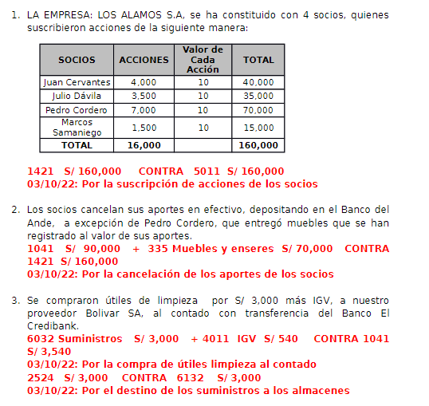
 | MONOGRAFIA N°4

1.- | LA SOCIEDAD CAPRICHOS SA, SE HA CONSTITUIDO CON 4 SOCIOS,QUIENES SUSCRIBIERON
 | ACCIONES DE LA SIGUIENTE MANERA:

 |  | SOCIOS | ACCION | VALOR DE CADA | TOTAL
 |  |  |  | ACCION
 |  | MEJIA JUAN | 2500 | 30.00 | 75000.00
 |  | ROBLES CARLOS | 2100 | 30.00 | 63000.00
 |  | MAMANI LEON | 2300 | 30.00 | 69000.00
 |  | COAGUILA RAUL | 2400 | 30.00 | 72000.00
 |  |  | 9300 |  | 279000.00

2.- | LOS SOCIOS CANCELAN SUS APORTES EN EFECTIVO,DEPOSITANDO EN BANCOS A EXCEPCIÓN DE
 | COAGUILA RAUL QUE ENTREGO MUEBLES QUE SE HAN REGISTRADO AL VALOR DE SUS APORTES.
3.- | SE COMPRARON UTILES DE LIMPIEZA POR S/. 3 500,00 MAS IGV A NUESTRO PROVEEDOR ANREA
 | SAC AL CONTADO CON GIRO DE CHEQUE.
4- | SE COMPRA MERCADERIAS POR S/. 26 000,00 EXONERADO DE IGV AL CREDITO A NUESTRO
 | PROVEEDOR CANAZAS SAC SEGÚN FACTURA 002-126689.
5.- | SE REGISTRA Y SE PAGA UNA PLANILLA DE SUELDOS POR S/.8 900,00 SE REGISTTRA TAMBIEN LAS
 | CUOTAS PATRONALES Y DESCUENTOS DE LEY, SE DISTRIBUYE LOS GASTOS EN 80% PARA
 | ADMINISTRACION Y 20% PARA VENTAS.
6.- | SE PAGA ALQUILERES POR S/. 3 100,00 CON GIRO DE CHEQUE A NOMBRE DE NANCY TALAVERA,
 | LA PROPIETARIA,SE DISTRIBUYE EL GASTO 70% PARA ADMINISTRACION Y 30% PARA VENTAS.
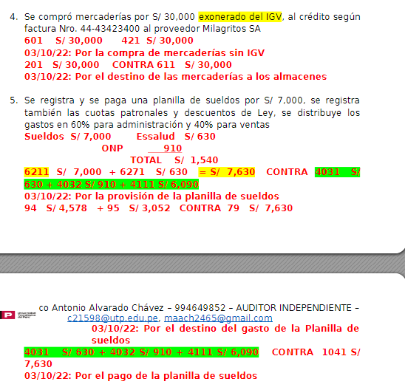
7.- | SE VENDE MERCADERIAS POR S/. 50 000,00 MAS IGV A NUESTRO CLIENTE RAUL PEÑA, AL
 | CREDITO.
8.- | SE CANCELA LA FACTURA 002-126689 CON GIRO DE CHEQUE ANTES DE SU VENCIMIENTO POR LO
 | QUE NOS HACEN UN DESCUENTO DEL 10%.
9.- | CON GIRO DE CHEQUE SE PAGA A CUENTA DEL IMPUESTO A LA RENTA S/. 3 500,00.
10.- | SE COMPRAN MUEBLES Y ENSERES A NUESTRO PROVEEDOR MUEBLES JOAQUIN SA, SEGÚN
 | FACTURA N° 005- 45689 AL CREDITO POR S/. 12 600,00 MAS IGV.
11.- | SEGÚN FACTURA N° 008- 7756891 SE HA PAGADO S/. 3 300,00 MAS IGV EL TRANSPORTE DE MUEBLES
 | Y ENSERES.
12.- | SE REALIZA UNA ESTIMACION POR DEPRECIACION DE ACTIVOS FIJOS POR S/. 7 800,00
 | DISTRIBUYENDO EL GASTO EN 60% PARA ADMINISTRACION Y 40% PARA VENTAS.
13.- | SE TIENE UN INVENTARIO FINAL DE S/. 10 600,00.
14.- | SE TIENE UN INVENTARIO FINAL DE SUMINISTROS DE S/. 1 900,00 SE DISTRIBUYE EL GASTO
 | EN 40% PARA ADMINISTRACION Y 60% PARA VENTAS.

 | ELABORAR EL LIBRO DIARIO, MAYOR Y HOJA DE TRABAJO ESTADOS FINANCIEROS(ESTADO DE SITUACION FINANCIERA,
 | ESTADO DE RESULTADOS POR FUNCION Y POR NATURALEZA)

ASIENTOS
ASIENTOS DEL EJERCICIO

Apertura

 | SOCIOS | ACCION | VALOR DE CADA | TOTAL
 |  |  | ACCION
 | MEJIA JUAN | 2500 | 30.00 | 75000.00
 | ROBLES CARLOS | 2100 | 30.00 | 63000.00
 | MAMANI LEON | 2300 | 30.00 | 69000.00
 | COAGUILA RAUL | 2400 | 30.00 | 72000.00
 |  | 9300 |  | 279000.00

 |  |  |  |  |  |  | DEBE | HABER |  |  |  |  |  |  | DEBE | HABER
ASIENTO N°01 |  |  |  |  |  |  |  |  |  | ASIENTO N°02
14 | CUENTAS POR COBRAR AL PERSONAL, A LOS ACCIONISTAS (SOCIOS) y DIRECTORES |  |  |  |  |  | 279,000.00 |  |  |  | #N/A
 | 142 | Accionistas (o socios) |  |  |  |  |  |  |  |  |  | #N/A
50 | CAPITAL |  |  |  |  |  |  | 279,000.00 |  |  | #N/A
 | 501 | Capital social |  |  |  |  |  |  |  |  |  | #N/A

Por la suscripción de las acciones de la sociedad
OPERACION 01

 |  |  |  |  |  |  | DEBE | HABER
ASIENTO N°02
10 | EFECTIVO Y EQUIVALENTES DE EFECTIVO |  |  |  |  |  | 207,000.00
 | 1041 | Cuentas corrientes operativas
33 | PROPIEDAD, PLANTA Y EQUIPO |  |  |  |  |  | 72,000.00
 | 335 | Muebles y enseres
14 | CUENTAS POR COBRAR AL PERSONAL, A LOS ACCIONISTAS (SOCIOS) y DIRECTORES |  |  |  |  |  |  | 279,000.00
 | 142 | Accionistas (o socios)

Por la cancelacion de los aportes de los socios

OPERACION 02

 |  |  |  |  |  |  |  |  |  | COMPRA
 |  |  |  |  |  |  | DEBE | HABER |  | VALOR |  | 3,500.00
ASIENTO N°03 |  |  |  |  |  |  |  |  |  | IGV | 18% | 630.00
60 | COMPRAS |  |  |  |  |  | 3,500.00 |  |  | TOTAL |  | 4,130.00
 | 6032 | Suministros
16 | CUENTAS POR COBRAR DIVERSAS – TERCEROS |  |  |  |  |  | 630.00
 | 1673 | IGV por acreditar en compras
42 | CUENTAS POR PAGAR COMERCIALES TERCEROS |  |  |  |  |  |  | 4,130.00
 | 4212 | Emitidas

Por la compra de utiles de limpieza al contado

ASIENTO N°04
25 | MATERIALES AUXILIARES, SUMINISTROS Y REPUESTOS |  |  |  |  |  | 3,500.00
 | 2524 | Otros suministros
61 | VARIACIÓN DE INVENTARIOS |  |  |  |  |  |  | 3,500.00
 | 6132 | Suministros

Por el destino de los suministros a los almacenes

ASIENTO N°05
42 | CUENTAS POR PAGAR COMERCIALES TERCEROS |  |  |  |  |  | 4,130.00
 | 4212 | Emitidas
10 | EFECTIVO Y EQUIVALENTES DE EFECTIVO |  |  |  |  |  |  | 4,130.00
 | 1041 | Cuentas corrientes operativas

Por el pago con giro de cheque de la compra de utiles de limpieza

OPERACION 03

 |  |  |  |  |  |  | DEBE | HABER |  | COMPRA
ASIENTO N°06 |  |  |  |  |  |  |  |  |  | VALOR |  | 26,000.00
60 | COMPRAS |  |  |  |  |  | 26,000.00 |  |  | IGV | EXONERADO
 | 601 | Mercaderías |  |  |  |  |  |  |  | TOTAL |  | 26,000.00
42 | CUENTAS POR PAGAR COMERCIALES TERCEROS |  |  |  |  |  |  | 26,000.00
 | 421 | Facturas, boletas y otros comprobantes por pagar

Por la compra de Mercaderias al crédito

ASIENTO N°07
20 | MERCADERÍAS |  |  |  |  |  | 26,000.00
 | 201 | Mercaderías
61 | VARIACIÓN DE INVENTARIOS |  |  |  |  |  |  | 26,000.00
 | 611 | Mercaderías

Por el destino de la compra de Mercaderias al crédito

ASIENTO N°08
42 | CUENTAS POR PAGAR COMERCIALES TERCEROS |  |  |  |  |  | 26,000.00
 | 421 | Facturas, boletas y otros comprobantes por pagar
42 | CUENTAS POR PAGAR COMERCIALES TERCEROS |  |  |  |  |  |  | 26,000.00
 | 423 | Letras por pagar

Por el canje de Factura 002-126689

OPERACION 04

 |  |  |  |  |  |  |  |  |  | SUELDOS |  | 8,900.00
 |  |  |  |  |  |  |  |  |  | ESSALUD | 9% | 801.00 | 9,701.00
 |  |  |  |  |  |  |  |  |  | ONP | 13% | 1,157.00
 |  |  |  |  |  |  | DEBE | HABER
ASIENTO N°09 |  |  |  |  |  |  |  |  |  | ADM | 80% | 7,760.80
62 | GASTOS DE PERSONAL Y DIRECTORES |  |  |  |  |  | 9,701.00 |  |  | VENTAS | 20% | 1,940.20
 | 6211 | Sueldos y salarios |  |  |  | 8900 |  |  |  |  | 100% | 9,701.00
 | 6271 | Régimen de prestaciones de salud |  |  |  | 801
40 | TRIBUTOS, CONTRAPRESTACIONES Y APORTES AL SISTEMA PÚBLICO DE PENSIONES Y DE SALUD POR PAGAR |  |  |  |  |  |  | 1,958.00
 | 4031 | ESSALUD |  |  |  | 801
 | 4032 | ONP |  |  |  | 1157
41 | REMUNERACIONES Y PARTICIPACIONES POR PAGAR |  |  |  |  |  |  | 7,743.00
 | 4111 | Sueldos y salarios por pagar

Por el registro de la provision de planilla de sueldos

ASIENTO N°10
94 | GASTOS ADMINISTRATIVOS |  |  |  |  |  | 7,760.80
 | 941 | consumo de materiales
95 | GASTOS DE VENTAS |  |  |  |  |  | 1,940.20
 | 951 | consumo de materiales
79 | CARGAS IMPUTABLES A CUENTAS DE COSTOS Y GASTOS |  |  |  |  |  |  | 9,701.00
 | 791 | Cargas imputables a cuentas de costos y gastos

Por el destino del gasto de planilla de sueldos

ASIENTO N°11
40 | TRIBUTOS, CONTRAPRESTACIONES Y APORTES AL SISTEMA PÚBLICO DE PENSIONES Y DE SALUD POR PAGAR |  |  |  |  |  | 1,958.00
 | 4031 | ESSALUD |  |  |  | 801.00
 | 4032 | ONP |  |  |  | 1,157.00
41 | REMUNERACIONES Y PARTICIPACIONES POR PAGAR |  |  |  |  |  | 7,743.00
 | 4111 | Sueldos y salarios por pagar
10 | EFECTIVO Y EQUIVALENTES DE EFECTIVO |  |  |  |  |  |  | 9,701.00
 | 104 | Cuentas corrientes en instituciones financieras

Por el pago de la planilla de sueldos

OPERACION 05

 |  |  |  |  |  |  | DEBE | HABER
ASIENTO N°12
63 | GASTOS DE SERVICIOS PRESTADOS POR TERCEROS |  |  |  |  |  | 3,100.00
 | 635 | Alquileres
42 | CUENTAS POR PAGAR COMERCIALES TERCEROS |  |  |  |  |  |  | 3,100.00
 | 4212 | Emitidas

Por el pago de alquileres a la Sra Nancy Talavera

ASIENTO N°13
94 | GASTOS ADMINISTRATIVOS |  |  |  |  |  | 2,170.00
 | 941 | consumo de materiales
95 | GASTOS DE VENTAS |  |  |  |  |  | 930.00
 | 951 | consumo de materiales
79 | CARGAS IMPUTABLES A CUENTAS DE COSTOS Y GASTOS |  |  |  |  |  |  | 3,100.00
 | 791 | Cargas imputables a cuentas de costos y gastos

Por el destino del pago de alquileres

ASIENTO N°14
42 | CUENTAS POR PAGAR COMERCIALES TERCEROS |  |  |  |  |  | 3,100.00
 | 4212 | Emitidas
10 | EFECTIVO Y EQUIVALENTES DE EFECTIVO |  |  |  |  |  |  | 3,100.00
 | 1041 | Cuentas corrientes operativas

Por el pago de alquileres a la Sra Nancy Talavera

OPERACION 06

 |  |  |  |  |  |  | DEBE | HABER |  | VENTA
ASIENTO N°15 |  |  |  |  |  |  |  |  |  | VALOR |  | 50,000.00
12 | CUENTAS POR COBRAR COMERCIALES – TERCEROS |  |  |  |  |  | 59,000.00 |  |  | IGV | 18% | 9,000.00
 | 121 | Facturas, boletas y otros comprobantes por cobrar |  |  |  |  |  |  |  | TOTAL |  | 59,000.00
40 | TRIBUTOS, CONTRAPRESTACIONES Y APORTES AL SISTEMA PÚBLICO DE PENSIONES Y DE SALUD POR PAGAR |  |  |  |  |  |  | 9,000.00
 | 40111 | IGV – Cuenta propia
70 | VENTAS |  |  |  |  |  |  | 50,000.00
 | 701 | Mercaderías

Por la venta de mercaderias al crédito mas IGV

ASIENTO N°16
12 | CUENTAS POR COBRAR COMERCIALES – TERCEROS |  |  |  |  |  | 59,000.00
 | 123 | Letras por cobrar
12 | CUENTAS POR COBRAR COMERCIALES – TERCEROS |  |  |  |  |  |  | 59,000.00
 | 121 | Facturas, boletas y otros comprobantes por cobrar

Por el canje de la factura

OPERACION 07

 |  |  |  |  |  |  | DEBE | HABER |  | DESCUENTO
ASIENTO N°17 |  |  |  |  |  |  |  |  |  | TOTAL |  | 26,000.00
42 | CUENTAS POR PAGAR COMERCIALES TERCEROS |  |  |  |  |  | 26,000.00 |  |  | DESCTO | 10% | 2,600.00
 | 423 | Letras por pagar |  |  |  |  |  |  |  | TOTAL |  | 23,400.00
77 | INGRESOS FINANCIEROS |  |  |  |  |  |  | 2,600.00
 | 775 | Descuentos obtenidos por pronto pago
10 | EFECTIVO Y EQUIVALENTES DE EFECTIVO |  |  |  |  |  |  | 23,400.00
 | 1041 | Cuentas corrientes operativas

Por la cancelación de la factura 002-126689

OPERACION 08

 |  |  |  |  |  |  | DEBE | HABER
ASIENTO N°18
40 | TRIBUTOS, CONTRAPRESTACIONES Y APORTES AL SISTEMA PÚBLICO DE PENSIONES Y DE SALUD POR PAGAR |  |  |  |  |  | 3,500.00
 | 4017 | Impuesto a la renta
10 | EFECTIVO Y EQUIVALENTES DE EFECTIVO |  |  |  |  |  |  | 3,500.00
 | 1041 | Cuentas corrientes operativas

Por el pago del impuesto a la renta

OPERACION 09

 |  |  |  |  |  |  | DEBE | HABER |  | COMPRA
ASIENTO N°19 |  |  |  |  |  |  |  |  |  | VALOR |  | 12,600.00
33 | PROPIEDAD, PLANTA Y EQUIPO |  |  |  |  |  | 12,600.00 |  |  | IGV | 18% | 2,268.00
 | 335 | Muebles y enseres |  |  |  |  |  |  |  | TOTAL |  | 14,868.00
16 | CUENTAS POR COBRAR DIVERSAS – TERCEROS |  |  |  |  |  | 2,268.00
 | 1673 | IGV por acreditar en compras
46 | CUENTAS POR PAGAR DIVERSAS – TERCEROS |  |  |  |  |  |  | 14,868.00
 | 465 | Pasivos por compra de activo inmovilizado

Por la compra de Mercaderias al crédito

OPERACION 10

 |  |  |  |  |  |  | DEBE | HABER
ASIENTO N°20
33 | PROPIEDAD, PLANTA Y EQUIPO |  |  |  |  |  | 3,300.00
 | 335 | Muebles y enseres
16 | CUENTAS POR COBRAR DIVERSAS – TERCEROS |  |  |  |  |  | 594.00
 | 1673 | IGV por acreditar en compras
46 | CUENTAS POR PAGAR DIVERSAS – TERCEROS |  |  |  |  |  |  | 3,894.00
 | 465 | Pasivos por compra de activo inmovilizado

Por la compra de Mercaderias al crédito
 |  |  |  |  |  |  |  |  |  | COMPRA
ASIENTO N°21 |  |  |  |  |  |  |  |  |  | VALOR |  | 3,300.00
46 | CUENTAS POR PAGAR DIVERSAS – TERCEROS |  |  |  |  |  | 3,894.00 |  |  | IGV | 18% | 594.00
 | 465 | Pasivos por compra de activo inmovilizado |  |  |  |  |  |  |  | TOTAL |  | 3,894.00
10 | EFECTIVO Y EQUIVALENTES DE EFECTIVO |  |  |  |  |  |  | 3,894.00
 | 1041 | Cuentas corrientes operativas

Por el pago de servicio de transporte según factura 008-7756891

OPERACION 11

 |  |  |  |  |  |  | DEBE | HABER |  | DEPRECIACION |  | 7,800.00
ASIENTO N°22 |  |  |  |  |  |  |  |  |  | ADM | 60% | 4,680.00
68 | VALUACIÓN Y DETERIORO DE ACTIVOS Y PROVISIONES |  |  |  |  |  | 7,800.00 |  |  | VENTAS | 40% | 3,120.00
 | 685 | Depreciación de activos biológicos en producción |  |  |  |  |  |  |  |  |  | 7,800.00
39 | DEPRECIACIÓN y AMORTIZACIÓN ACUMULADOS |  |  |  |  |  |  | 7,800.00
 | 395 | Depreciación acumulada de propiedad, planta y equipo

Por el registro de la estimacion de depreciación

ASIENTO N°23
94 | GASTOS ADMINISTRATIVOS |  |  |  |  |  | 4,680.00
 | 941 | consumo de materiales
95 | GASTOS DE VENTAS |  |  |  |  |  | 3,120.00
 | 951 | consumo de materiales
79 | CARGAS IMPUTABLES A CUENTAS DE COSTOS Y GASTOS |  |  |  |  |  |  | 7,800.00
 | 791 | Cargas imputables a cuentas de costos y gastos

Por el destino de la depreciación

OPERACION 12

 |  |  |  |  |  |  | DEBE | HABER
ASIENTO N°24
69 | COSTO DE VENTAS |  |  |  |  |  | 15,400.00 |  | 15400
 | 691 | Mercaderías
20 | MERCADERÍAS |  |  |  |  |  |  | 15,400.00
 | 201 | Mercaderías

Por el costo de ventas de las mercaderias vendidas

OPERACION 13

 |  |  |  |  |  |  |  |  |  |  |  | 1,900.00
 |  |  |  |  |  |  |  |  |  |  |  | 3,500.00
 |  |  |  |  |  |  | DEBE | HABER |  |  |  | 1,600.00
ASIENTO N°25 |  |  |  |  |  |  |  |  |  | ADM | 40% | 640.00
61 | VARIACIÓN DE INVENTARIOS |  |  |  |  |  | 1,600.00 |  |  | VENTAS | 60% | 960.00
 | 613 | Materiales auxiliares, suministros y repuestos |  |  |  |  |  |  |  |  |  | 1,600.00
25 | MATERIALES AUXILIARES, SUMINISTROS Y REPUESTOS |  |  |  |  |  |  | 1,600.00
 | 251 | Materiales auxiliares

Por el costo de ventas de las mercaderias vendidas

ASIENTO N°26
94 | GASTOS ADMINISTRATIVOS |  |  |  |  |  | 640.00
 | 941 | consumo de materiales
95 | GASTOS DE VENTAS |  |  |  |  |  | 960.00
 | 951 | consumo de materiales
79 | CARGAS IMPUTABLES A CUENTAS DE COSTOS Y GASTOS |  |  |  |  |  |  | 1,600.00
 | 791 | Cargas imputables a cuentas de costos y gastos

Por el destino de |  |  |  |  |  |  | 890,519.00 | 890,519.00

OPERACION 14
 |  |  |  |  |  |  |  |  |  | calculación de utilidades
 |  |  |  |  |  |  |  |  |  | comercial 8%
 |  |  |  |  |  |  |  |  |  | industrial 10%
 |  |  |  |  |  |  |  |  |  | servicios 5%

RESULTADOS DEL EJERCICIO |  |  |  |  |  | 14,999.00
08% PARTICIPACIONE DE LOS TRABAJADORES |  |  |  |  | 8% | 1,199.92
RESULTADOS DESPUES DE LAS PARTICIPACIONES |  |  |  |  |  | 13,799.08

 |  |  |  |  |  |  | DEBE | HABER
ASIENTO N°27
62 | GASTOS DE PERSONAL Y DIRECTORES |  |  |  |  |  | 1,199.92
 | 622 | Otras remuneraciones
41 | REMUNERACIONES Y PARTICIPACIONES POR PAGAR |  |  |  |  |  |  | 1,199.92
 | 413 | Participaciones de los trabajadores por pagar

Por la participación de los trabajadores de acuerdo a la NIC 19

ASIENTO N°28
94 | GASTOS ADMINISTRATIVOS |  |  |  |  |  | 1,199.92
 | 941 | consumo de materiales
79 | CARGAS IMPUTABLES A CUENTAS DE COSTOS Y GASTOS |  |  |  |  |  |  | 1,199.92
 | 791 | Cargas imputables a cuentas de costos y gastos

Por el destino de los gastos de las participaciones de los trabajadores |  |  |  |  |  |  | 892,918.84 | 892,918.84

OPERACION 15

 |  |  |  |  |  |  | DEBE | HABER
ASIENTO N°01
61 | VARIACIÓN DE INVENTARIOS |  |  |  |  |  | 15,400.00
 | 611 | Mercaderías
69 | COSTO DE VENTAS |  |  |  |  |  |  | 15,400.00
 | 691 | Mercaderías

Para trasladar el saldo de la cuenta 69 a la cuenta 61

ASIENTO N°02
79 | CARGAS IMPUTABLES A CUENTAS DE COSTOS Y GASTOS |  |  |  |  |  | 23,400.92
 | 791 | Cargas imputables a cuentas de costos y gastos
94 | GASTOS ADMINISTRATIVOS |  |  |  |  |  |  | 16,450.72
 | 941 | consumo de materiales
95 | GASTOS DE VENTAS |  |  |  |  |  |  | 6,950.20
 | 951 | consumo de materiales

Por el cierre de las cuentas de elemento 9 y cargo a la 79

 |  |  |  |  |  |  | DEBE | HABER
ASIENTO N°03
70 | VENTAS |  |  |  |  |  | 50,000.00
 | 701 | Mercaderías
80 | MARGEN COMERCIAL |  |  |  |  |  |  | 50,000.00
 | 801 | Margen comercial

Por la cancelación de la cuenta de ventas

 |  |  |  |  |  |  | DEBE | HABER
ASIENTO N°04
80 | MARGEN COMERCIAL
 | 801 | Margen comercial
74 | DESCUENTOS, REBAJAS y BONIFICACIONES CONCEDIDOS
 | 741 | Descuentos, rebajas y bonificaciones concedidos

Por la cancelación de la cuenta Descuentos, rebajas y Bonificaciones concedidos

 |  |  |  |  |  |  | DEBE | HABER
ASIENTO N°05
80 | MARGEN COMERCIAL |  |  |  |  |  | 29,500.00
 | 801 | Margen comercial
60 | COMPRAS |  |  |  |  |  |  | 29,500.00
 | 601 | Mercaderías

Por la cancelación de la cuenta de compras

 |  |  |  |  |  |  | DEBE | HABER
ASIENTO N°06
61 | VARIACIÓN DE INVENTARIOS |  |  |  |  |  | 12,500.00
 | 611 | Mercaderías
80 | MARGEN COMERCIAL |  |  |  |  |  |  | 12,500.00
 | 801 | Margen comercial

Por la cancelación de la cuenta Variación de existencias

 |  |  |  |  |  |  | DEBE | HABER |  |  |  |  |  |  | DEBE | HABER
ASIENTO N°07 |  |  |  |  |  |  |  |  |  | ASIENTO N°xx
80 | MARGEN COMERCIAL |  |  |  |  |  | 33,000.00 |  |  | 82 | #REF!
 | 801 | Margen comercial |  |  |  |  |  |  |  |  | 821 | #REF!
82 | VALOR AGREGADO |  |  |  |  |  |  | 33,000.00 |  | 63 | #REF!
 | 821 | Valor agregado |  |  |  |  |  |  |  |  | 631 | #REF!

Por el traslado de la cuenta Margen comercial a la cuenta valor agregado |  |  |  |  |  |  |  |  |  | Por la cancelación de la cuenta Gastos de servicios prestados a terceros

 |  |  |  |  |  |  | DEBE | HABER
ASIENTO N°08
82 | #REF! |  |  |  |  |  | 3,100.00
 | 821 | #REF!
63 | #REF! |  |  |  |  |  |  | 3,100.00
 | 631 | #REF!

Por la cancelación de la cuenta Gastos de servicios prestados a terceros

 |  |  |  |  |  |  | DEBE | HABER
ASIENTO N°08
82 | VALOR AGREGADO |  |  |  |  |  | 29,900.00
 | 821 | Valor agregado
83 | EXCEDENTE BRUTO (INSUFICIENCIA BRUTA) DE EXPLOTACIÓN |  |  |  |  |  |  | 29,900.00
 | 831 | Excedente bruto (insuficiencia bruta) de explotación

Por el traslado de la cuenta Valor agregado a excedente bruito de explotación

 |  |  |  |  |  |  | DEBE | HABER |  |  |  |  |  |  | DEBE
ASIENTO N°09 |  |  |  |  |  |  |  |  |  | ASIENTO N°xx
83 | EXCEDENTE BRUTO (INSUFICIENCIA BRUTA) DE EXPLOTACIÓN |  |  |  |  |  | 10,900.92 |  |  | 82 | #REF!
 | 831 | Excedente bruto (insuficiencia bruta) de explotación |  |  |  |  |  |  |  |  | 821 | #REF!
62 | GASTOS DE PERSONAL Y DIRECTORES |  |  |  |  |  |  | 10,900.92 |  | 64 | #REF!
 | 621 | Remuneraciones |  |  |  |  |  |  |  |  | 641 | #REF!

Por la cancelación de la cuenta 62 |  |  |  |  |  |  |  |  |  | Por la cancelación de la cuenta Gastos por tributos

 |  |  |  |  |  |  | DEBE | HABER
ASIENTO N°10
83 | EXCEDENTE BRUTO (INSUFICIENCIA BRUTA) DE EXPLOTACIÓN |  |  |  |  |  | 18,999.08
 | 831 | Excedente bruto (insuficiencia bruta) de explotación
84 | RESULTADO DE EXPLOTACIÓN |  |  |  |  |  |  | 18,999.08
 | 841 | Resultado de explotación

Por la transferencia del saldo de exedentes bruta de explotación a resultados de explotación

 |  |  |  |  |  |  | DEBE | HABER |  |  |  |  |  |  | DEBE
ASIENTO N°11 |  |  |  |  |  |  |  |  |  | ASIENTO N°xx
84 | RESULTADO DE EXPLOTACIÓN |  |  |  |  |  | 7,800.00 |  |  | 73 | #REF! |  |  |  | xx
 | 841 | Resultado de explotación |  |  |  |  |  |  |  |  | 731 | #REF!
65 | OTROS GASTOS DE GESTION |  |  |  |  |  |  |  |  | 75 | #REF! |  |  |  | xx
 | 651 | Seguros |  |  |  |  |  |  |  |  | 751 | #REF!
68 | VALUACIÓN Y DETERIORO DE ACTIVOS Y PROVISIONES |  |  |  |  |  |  | 7,800.00 |  | 84 | #REF!
 | 681 | Depreciación de propiedades de inversión |  |  |  |  |  |  |  |  | 841 | #REF!

Por el trraslado de las cta´s 68 y 65 a resultados de explotación |  |  |  |  |  |  |  |  |  | Por la transferencia de las cta´s 73 y 75 a Resultados de explotación

 |  |  |  |  |  |  | DEBE | HABER
ASIENTO N°12
75 | OTROS INGRESOS DE GESTIÓN
 | 751 | Servicios en beneficio del personal
84 | RESULTADO DE EXPLOTACIÓN
 | 841 | Resultado de explotación

Por la cancelación de la cta 75 a resultados de explotación

 |  |  |  |  |  |  | DEBE | HABER
ASIENTO N°13
84 | RESULTADO DE EXPLOTACIÓN |  |  |  |  |  | 11,199.08
 | 841 | Resultado de explotación
85 | RESULTADO ANTES DE PARTICIPACIONES E IMPUESTOS |  |  |  |  |  |  | 11,199.08
 | 851 | Resultado antes del impuesto a las ganancias

Por la transferencia de la cta 84 a la cta 85

 |  |  |  |  |  |  | DEBE | HABER
ASIENTO N°14
77 | INGRESOS FINANCIEROS |  |  |  |  |  | 2,600.00
 | 771 | Ganancia por instrumento financiero derivado
85 | RESULTADO ANTES DE PARTICIPACIONES E IMPUESTOS |  |  |  |  |  |  | 2,600.00
 | 851 | Resultado antes del impuesto a las ganancias

Por la cancelación de la cta 77 a resultado antes de participaciones e imp´s

 |  |  |  |  |  |  | DEBE | HABER
ASIENTO N°15
85 | RESULTADO ANTES DE PARTICIPACIONES E IMPUESTOS |  |  |  |  |  | 13,799.08
 | 851 | Resultado antes del impuesto a las ganancias
89 | DETERMINACIÓN DEL RESULTADO DEL EJERCICIO |  |  |  |  |  |  | 13,799.08
 | 891 | Utilidad

Por la transferencia de la cta 84 a la cta 85

 |  |  |  |  |  |  | DEBE | HABER |  | RESULTADO DEL EJERCICIO |  |  |  | 14,999.00
ASIENTO N°16 |  |  |  |  |  |  |  |  |  | Sub total |  |  |  | 14,999.00
89 | DETERMINACIÓN DEL RESULTADO DEL EJERCICIO |  |  |  |  |  | 1,199.92 |  |  | (-)Participaciones de los trabajadores |  |  |  | 1,199.92
 | 891 | Utilidad |  |  |  |  |  |  |  |  |  |  |  | 13,799.08
87 | #N/A |  |  |  |  |  |  | 1,199.92 |  | (-) Imp a la Renta |  | 29.50% |  | 4070.73
 | 871 | #N/A |  |  |  |  |  |  |  | RESULTADOS ACUMULADOS |  |  |  | 9,728.35

Para contabilizar el calculo de las participaciones de los trabajadores e IMP a la Renta

 |  |  |  |  |  |  | DEBE | HABER
ASIENTO N°17
87 | #N/A |  |  |  |  |  | 1,199.92
 | 871 | #N/A
41 | REMUNERACIONES Y PARTICIPACIONES POR PAGAR |  |  |  |  |  |  | 1,199.92
 | 413 | Participaciones de los trabajadores por pagar

Para contabilizar el calculo de las participaciones de los trabajadores e IMP a la Renta

 |  |  |  |  |  |  | DEBE | HABER
ASIENTO N°18
89 | DETERMINACIÓN DEL RESULTADO DEL EJERCICIO |  |  |  |  |  | 4,070.73
 | 891 | Utilidad
88 | IMPUESTO A LA RENTA |  |  |  |  |  |  | 4,070.73
 | 881 | Impuesto a las ganancias – Corriente

Para contabilizar el calculo de las participaciones de los trabajadores e IMP a la Renta

 |  |  |  |  |  |  | DEBE | HABER
ASIENTO N°19
88 | IMPUESTO A LA RENTA |  |  |  |  |  | 4,070.73
 | 881 | Impuesto a las ganancias – Corriente
40 | TRIBUTOS, CONTRAPRESTACIONES Y APORTES AL SISTEMA PÚBLICO DE PENSIONES Y DE SALUD POR PAGAR |  |  |  |  |  |  | 4,070.73
 | 4017 | Impuesto a la renta

Por las participaciones de los trabajadores e IMP a la Renta por pagar

 |  |  |  |  |  |  | DEBE | HABER
ASIENTO N°20
89 | DETERMINACIÓN DEL RESULTADO DEL EJERCICIO |  |  |  |  |  | 9,728.35
 | 891 | Utilidad
59 | RESULTADOS ACUMULADOS |  |  |  |  |  |  | 9,728.35
 | 591 | Utilidades no distribuidas

Por la transferencia de la cta 89 a la la cta 59

 |  |  |  |  |  |  | DEBE | HABER
ASIENTO N°21
19 | ESTIMACIÓN DE CUENTAS DE COBRANZA DUDOSA
 | 192 | Cuentas por cobrar comerciales – Relacionadas
39 | DEPRECIACIÓN y AMORTIZACIÓN ACUMULADOS |  |  |  |  |  | 7,800.00
 | 391 | Depreciación acumulada propiedades de inversión
40 | TRIBUTOS, CONTRAPRESTACIONES Y APORTES AL SISTEMA PÚBLICO DE PENSIONES Y DE SALUD POR PAGAR |  |  |  |  |  | 9,570.73
 | 401 | Gobierno nacional
41 | REMUNERACIONES Y PARTICIPACIONES POR PAGAR |  |  |  |  |  | 1,199.92
 | 413 | Participaciones de los trabajadores por pagar
42 | CUENTAS POR PAGAR COMERCIALES TERCEROS
 | 421 | Facturas, boletas y otros comprobantes por pagar
45 | OBLIGACIONES FINANCIERAS
 | 451 | Préstamos de instituciones financieras y otras entidades
46 | CUENTAS POR PAGAR DIVERSAS – TERCEROS |  |  |  |  |  | 14,868.00
 | 461 | Reclamaciones de terceros
50 | CAPITAL |  |  |  |  |  | 279,000.00
 | 501 | Capital social
58 | RESERVAS
 | 581 | Reinversión
59 | RESULTADOS ACUMULADOS |  |  |  |  |  | 9,728.35
 | 591 | Utilidades no distribuidas
10 | EFECTIVO Y EQUIVALENTES DE EFECTIVO |  |  |  |  |  |  | 159,275.00
 | 101 | Caja
12 | CUENTAS POR COBRAR COMERCIALES – TERCEROS |  |  |  |  |  |  | 59,000.00
 | 121 | Facturas, boletas y otros comprobantes por cobrar
13 | CUENTAS POR COBRAR COMERCIALES – RELACIONADAS
 | 131 | Facturas, boletas y otros comprobantes por cobrar
14 | CUENTAS POR COBRAR AL PERSONAL, A LOS ACCIONISTAS (SOCIOS) y DIRECTORES
 | 141 | Personal
16 | CUENTAS POR COBRAR DIVERSAS – TERCEROS |  |  |  |  |  |  | 3,492.00
 | 161 | Préstamos
18 | SERVICIOS Y OTROS CONTRATADOS POR ANTICIPADO
 | 181 | Costos financieros
20 | MERCADERÍAS |  |  |  |  |  |  | 10,600.00
 | 201 | Mercaderías
25 | MATERIALES AUXILIARES, SUMINISTROS Y REPUESTOS |  |  |  |  |  |  | 1,900.00
 | 251 | Materiales auxiliares
27 | ACTIVOS NO CORRIENTES MANTENIDOS PARA LA VENTA
 | 271 | Propiedades de inversión
33 | PROPIEDAD, PLANTA Y EQUIPO |  |  |  |  |  |  | 87,900.00
 | 331 | Terrenos
35 | ACTIVOS BIOLÓGICOS
 | 351 | Activos biológicos en producción
37 | ACTIVO DIFERIDO
 | 371 | Impuesto a la renta diferido

Por el cierre de las cuentas del Patrimonio, Pasivo y Activo

 |  |  |  |  |  |  | 322,167.00 | 322,167.00

 |  |  |  |  |  | TOTALES | 438,792.59 | 438,792.59

